Лист1
фото 1 | фото 2 | наименование | номенклатура | остаток | оптовая цена | РРЦ | ВАША ЦЕНА
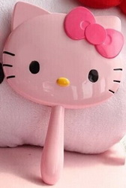 |  | Hello Kitty_Зеркало на ручке / Mirror with handle для ПН HK20008 | HK20008 | 1921 | 125 | 250 | 35 | 67,235.00 ₽
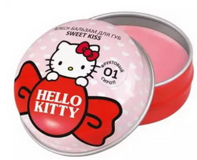 |  | Hello Kitty_Блеск-бальзам для губ в баночке / Glossy lip balm / "Sweet kiss" тон/shade 01 "Фруктовый сироп" HKD0312001 | HKD0312001 | 5215 | 120 | 180 | 42 | 219,030.00 ₽
 |  | Hello Kitty_Блеск-бальзам для губ в баночке / Glossy lip balm/ "Sweet kiss" тон/shade 02 "Персиковое суфле" HKD0312002 | HKD0312002 | 2558 | 120 | 180 | 42 | 107,436.00 ₽
 |  | Hello Kitty_Блеск-бальзам для губ в баночке / Glossy lip balm/ "Sweet kiss" тон/shade 03 "Тропический коктейль" HKD0312003 | HKD0312003 | 9561 | 120 | 180 | 42 | 401,562.00 ₽
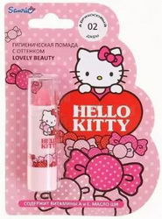 |  | Hello Kitty_Гигиеническая помада с оттенком / Hygiene lipstick / "Lovely beauty" тон/shade 02 "Абрикосовый джем" HKD0320002 | HKD0320002 | 8995 | 90 | 140 | 42 | 377,790.00 ₽
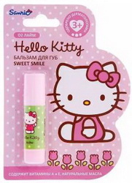 |  | Hello Kitty_Детский защитный бальзам для губ в стике / Stick Lip Balm / "Sweet smile" тон/shade 02 "Лайм" HKD0310002 | HKD0310002 | 837 | 80 | 125 | 42 | 35,154.00 ₽
 |  | Hello Kitty_Детский защитный бальзам для губ в стике / Stick Lip Balm / "Sweet smile" тон/shade 03 "Сливочная помадка" HKD0310003 | HKD0310003 | 1632 | 80 | 125 | 42 | 68,544.00 ₽
 |  | Hello Kitty_Детский защитный бальзам для губ в стике / Stick Lip Balm / "Sweet smile" тон/shade 04 "Леденец" HKD0310004 | HKD0310004 | 240 | 80 | 125 | 42 | 10,080.00 ₽
 |  | Hello Kitty_Детский лак для ногтей / Nail Polish тон/shade 03 HKD0410003 | HKD0410003 | 3068 | 76 | 114 | 40 | 122,720.00 ₽
 |  | Hello Kitty_Детский лак для ногтей / Nail Polish тон/shade 04 HKD0410004 | HKD0410004 | 2620 | 76 | 114 | 50 | 131,000.00 ₽
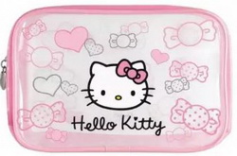 |  | Hello Kitty_Косметичка “сердечки” / Pouch with hearts HKD0700016 | HKD0700016 | 2283 | 167 | 251 | 50 | 114,150.00 ₽
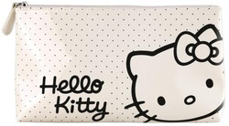 |  | Hello Kitty_Косметичка глянцевая белая / White Glossy Pouch HKD0700015 | HKD0700015 |  |  |  |  | 0.00 ₽
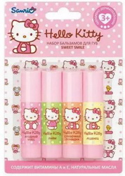 |  | Hello Kitty_Набор детских защитных бальзамов для губ / Lip balm set / "Sweet smile" HKD0600002 | HKD0600002 | 405 | 185 | 280 | 84 | 34,020.00 ₽
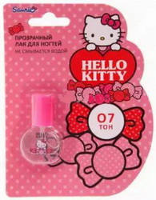 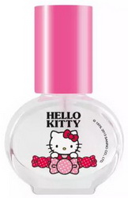 |  | Hello Kitty_Прозрачный лак для ногтей / Nail Polish / тон 07 HKD0410007 | HKD0410007 | 5399 | 76 | 114 | 40 | 215,960.00 ₽
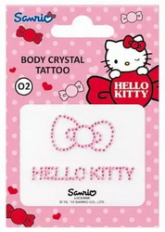 |  | Hello Kitty_Стразы для тела / Body Crystal tattoo 02 HKD0700012 | HKD0700012 | 1648 | 50 | 80 | 30 | 49,440.00 ₽
 |  |  |  |  |  |  |  | 299,420.00 ₽

